24 03 2022
 |  |  | CONTRATO 002
 |  |  | INFORME DIARIO DE AVANCE DE OBRA |  |  |  |  | CONSECUTIVO 002
 |  |  | CEINDETEC LLANOS |  |  |  |  | FECHA
 |  |  |  |  |  |  |  | 2022-03-24

PROYECTO No.: |  | 002
OBJETO PROYECTO: |  | FORTALECIMIENTO DE CAPACIDADES PARA LA INNOVACIÓN EDUCATIVA EN INSTITUCIONES OFICIALES MEDIANTE EL USO DE TECNOLOGÍAS DE LA INFORMACIÓN Y LAS COMUNICACIONES EN EL MARCO DE LA MODALIDAD DE ALTERNANCIA EN EL DEPARTAMENTO DE LA GUAJIRA”.
CONTRATISTA: |  | SERVICIOS GENERALES Y ESPECIALIZADOS DE COLOMBIA S.A.S.
INTERVENTOR: |  | G.V Ltda
SUPERVISOR: |  | SECRETARIA DE EDUCACION

PROYECTO CONTRATO DE 002:

VALOR INICIAL: | N.A
VALOR ADICIONAL: | N.A
FECHA DE INICIACIÓN: | ?
FECHA DE TERMINACIÓN INICIAL: | ?
PRORROGA: | N.A
PLAZO ACTUALIZADO: | ?
FECHA DE SUSPENSIÓN: | N.A
FECHA DE REINICIO: | N.A
FECHA DE TERMINACIÓN: | ?
ACTIVIDADES REALIZADAS EN EL DIA
2022-03-24 |  |  |  |  |  |  |  |  | ESTADO DEL TIEMPO | SOLEADO
Inicio de actividades de adecuacion en el salon de la sede Escuela Cleotilde Povea de Romero Se inició el proceso de instalación en la estructura del cielo raso limpieza y pintura de marcos y ventanas
ACTIVIDADES A REALIZAR EN EL SIGUIENTE DIA
continuar con la instalacion del cielo razo

REGISTRO FOTOGRÁFICO
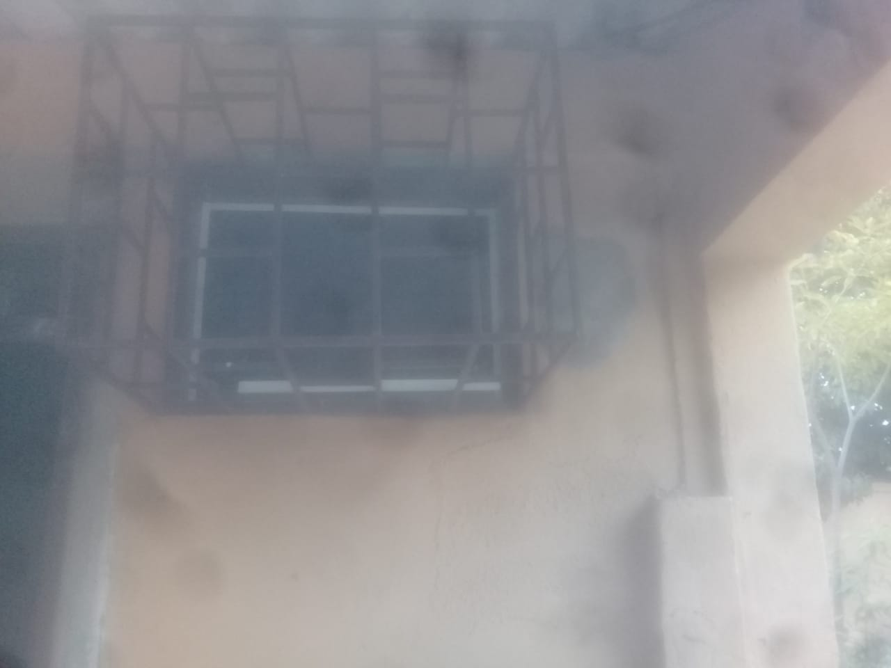 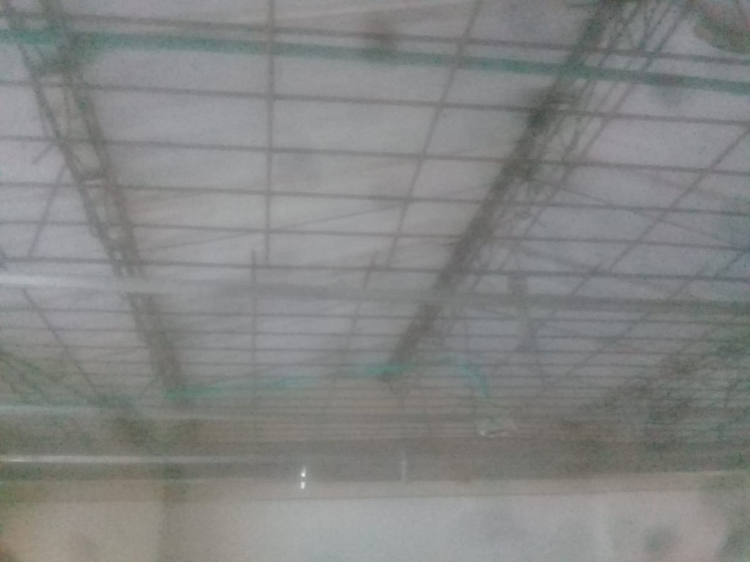 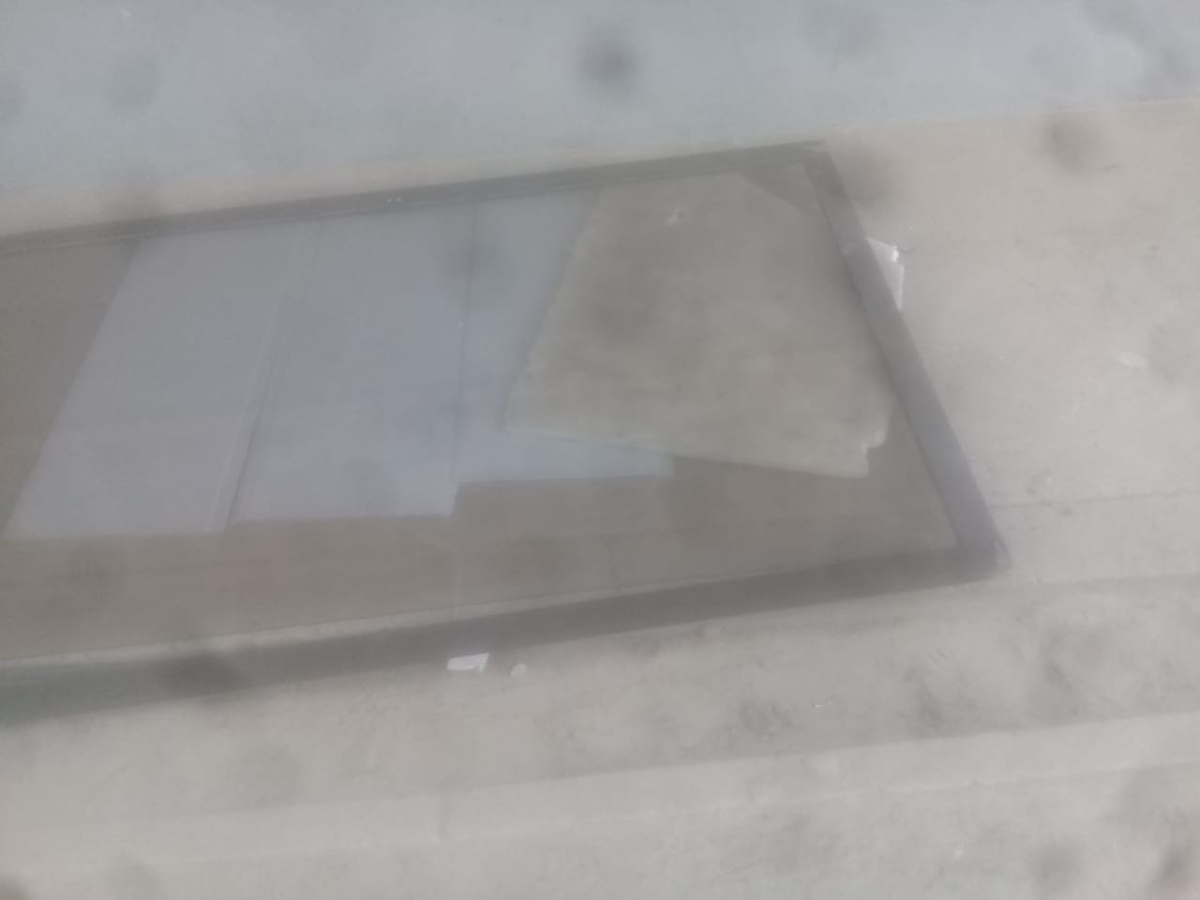 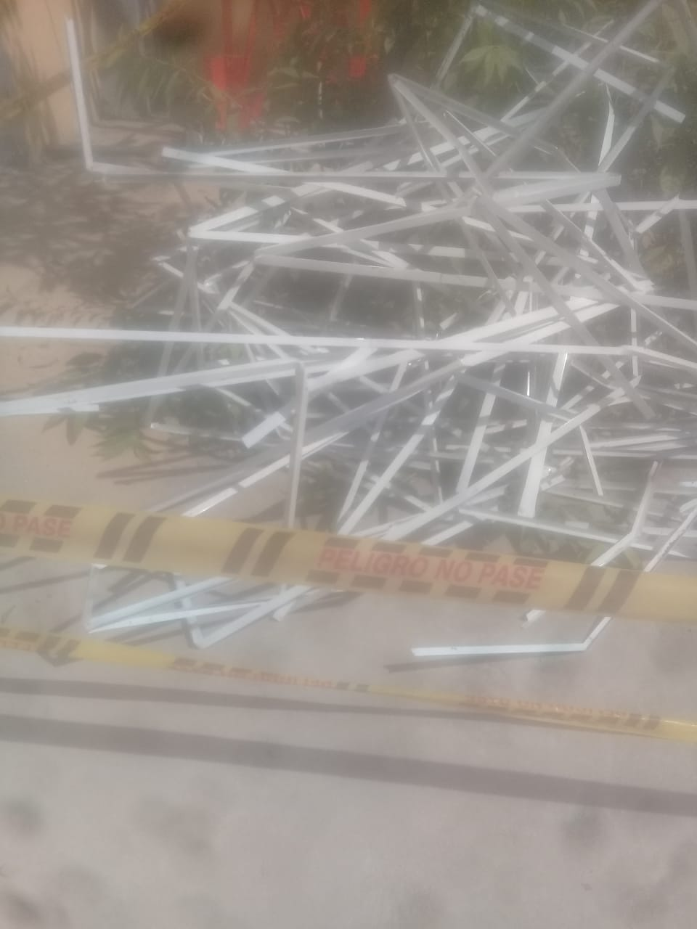 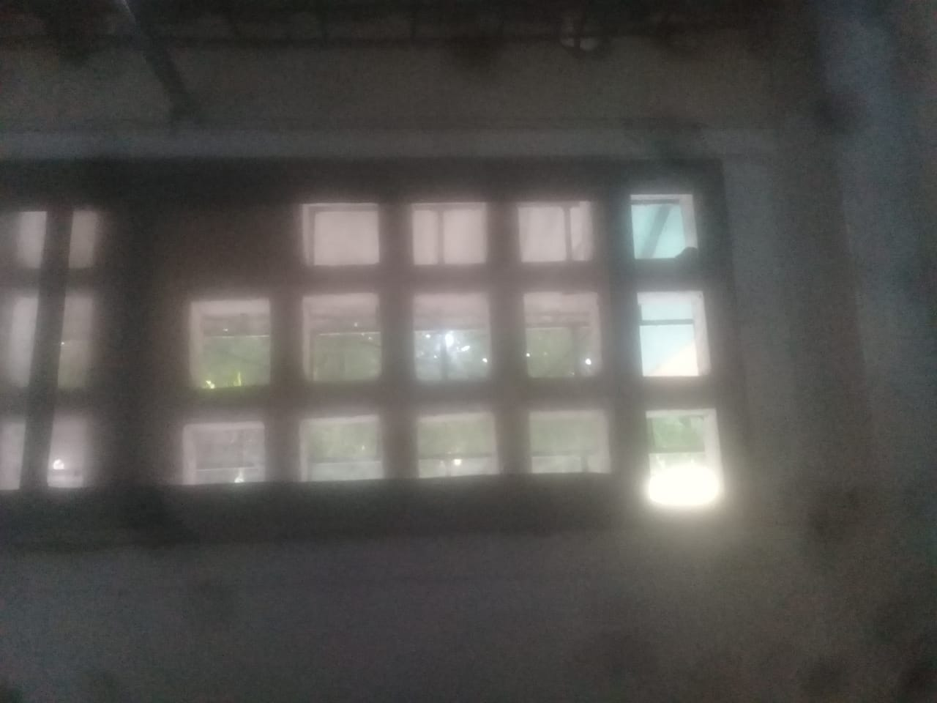 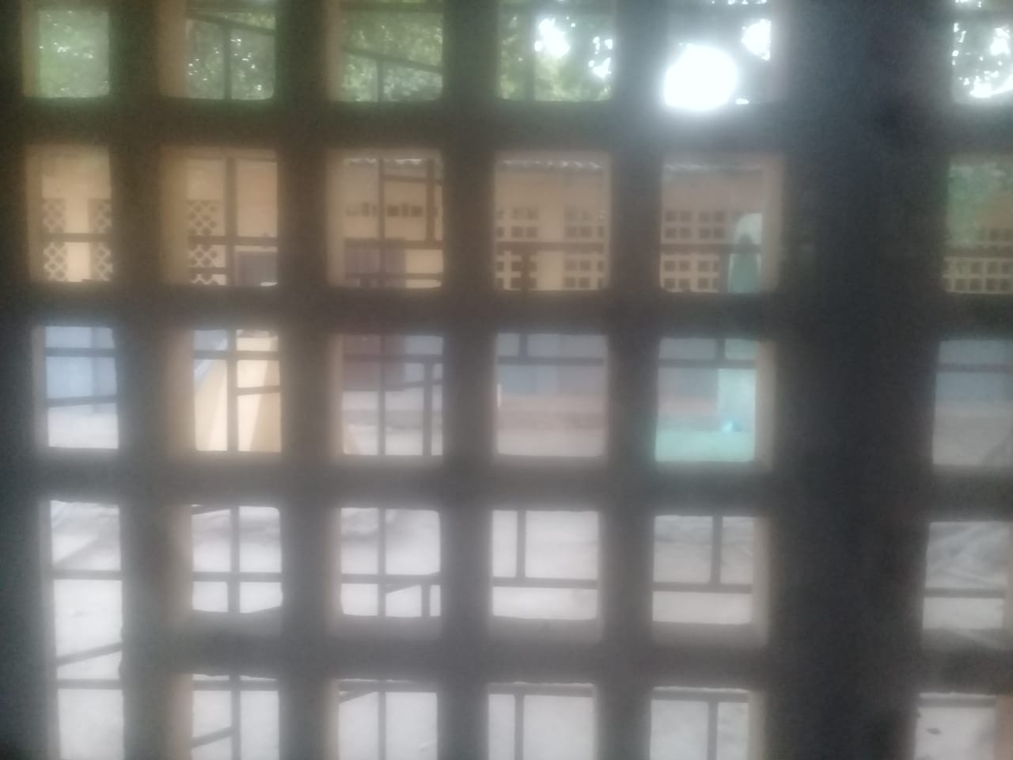

OBSERVACIONES |  |  |  |  |  |  |  | SUPERVISOR
DESCRIPCION |  |  |  | UBICACIÓN | UNIDAD | CANTIDAD | TOTAL

 |  |  |  |  |  |  |  | Firma
 |  |  |  |  |  |  |  | Nombre: | XXXXXXXXX
 |  |  |  |  |  |  |  | Cargo

25 03 2022
 |  |  | CONTRATO 002
 |  |  | INFORME DIARIO DE AVANCE DE OBRA |  |  |  |  | CONSECUTIVO 002
 |  |  | CEINDETEC LLANOS |  |  |  |  | FECHA
 |  |  |  |  |  |  |  | 2022-03-25

PROYECTO No.: |  | 002
OBJETO PROYECTO: |  | FORTALECIMIENTO DE CAPACIDADES PARA LA INNOVACIÓN EDUCATIVA EN INSTITUCIONES OFICIALES MEDIANTE EL USO DE TECNOLOGÍAS DE LA INFORMACIÓN Y LAS COMUNICACIONES EN EL MARCO DE LA MODALIDAD DE ALTERNANCIA EN EL DEPARTAMENTO DE LA GUAJIRA”.
CONTRATISTA: |  | SERVICIOS GENERALES Y ESPECIALIZADOS DE COLOMBIA S.A.S.
INTERVENTOR: |  | G.V Ltda
SUPERVISOR: |  | SECRETARIA DE EDUCACION

PROYECTO CONTRATO DE 002:

VALOR INICIAL: | N.A
VALOR ADICIONAL: | N.A
FECHA DE INICIACIÓN: | ?
FECHA DE TERMINACIÓN INICIAL: | ?
PRORROGA: | N.A
PLAZO ACTUALIZADO: | ?
FECHA DE SUSPENSIÓN: | N.A
FECHA DE REINICIO: | N.A
FECHA DE TERMINACIÓN: | ?
ACTIVIDADES REALIZADAS EN EL DIA
2022-03-25 |  |  |  |  |  |  |  |  | ESTADO DEL TIEMPO | SOLEADO
continuacion del trabajo de adecuacion del aula retirar capa de pintura en mal estado o deterioro por la humedad Lijar superfie de la pared para limar asperesas
ACTIVIDADES A REALIZAR EN EL SIGUIENTE DIA

REGISTRO FOTOGRÁFICO
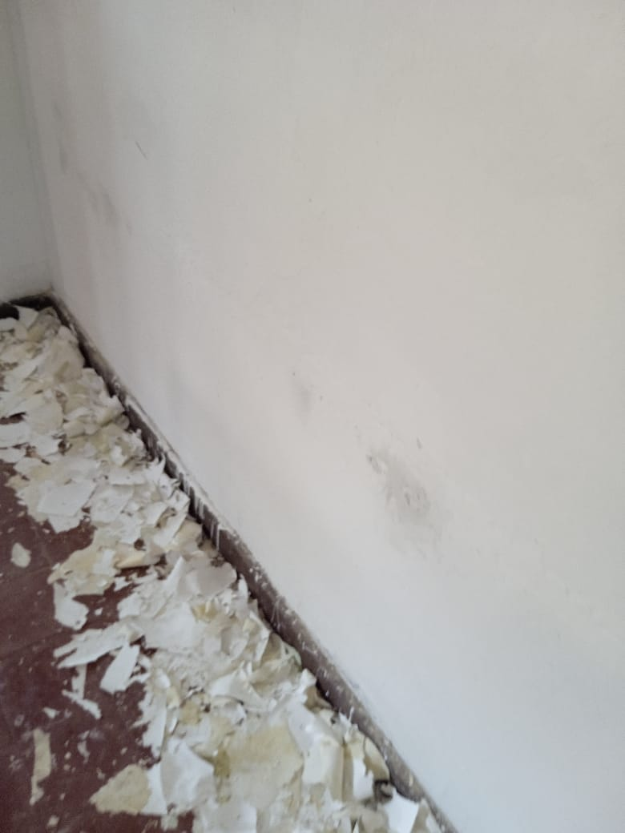 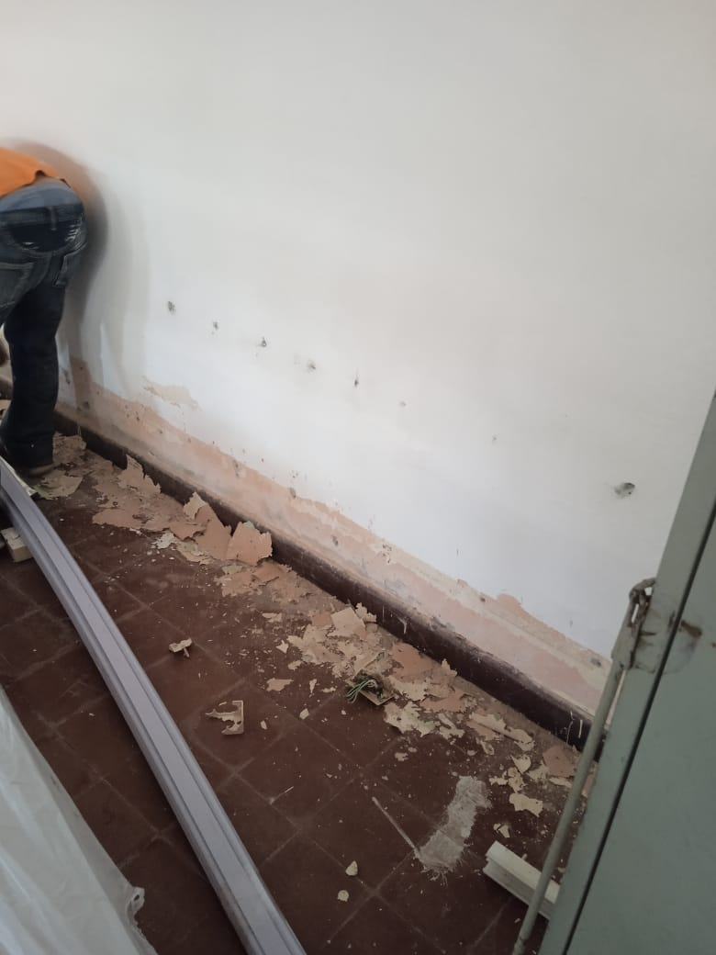 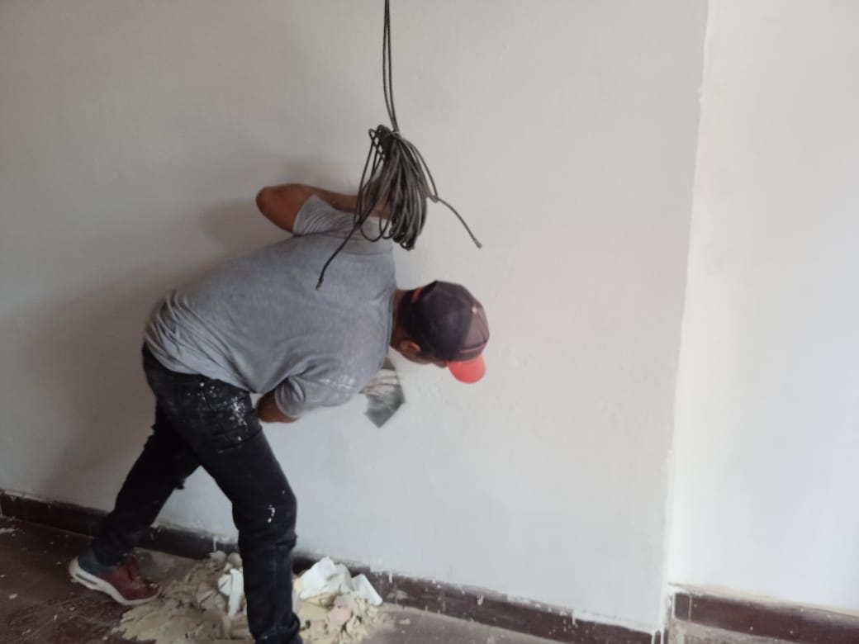 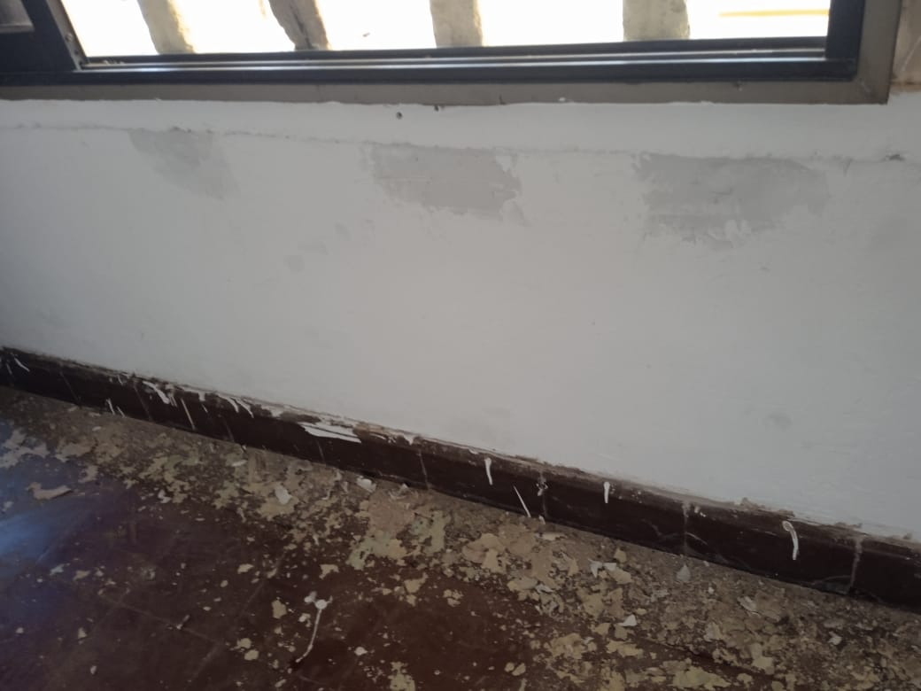 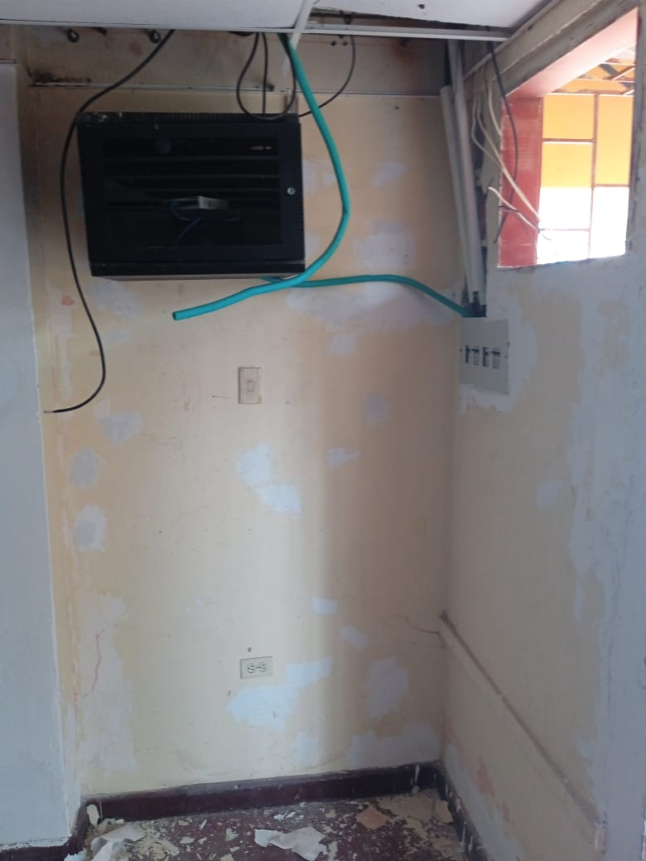 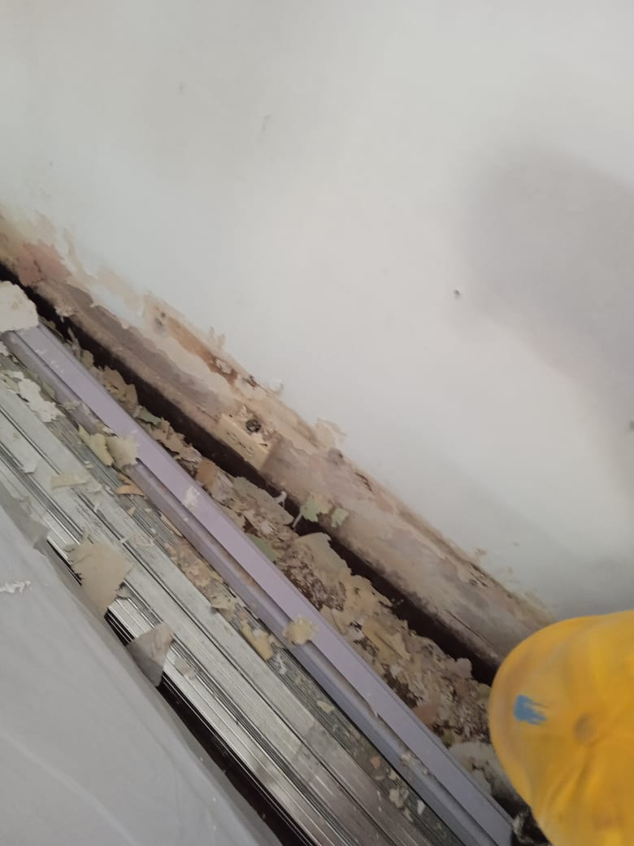 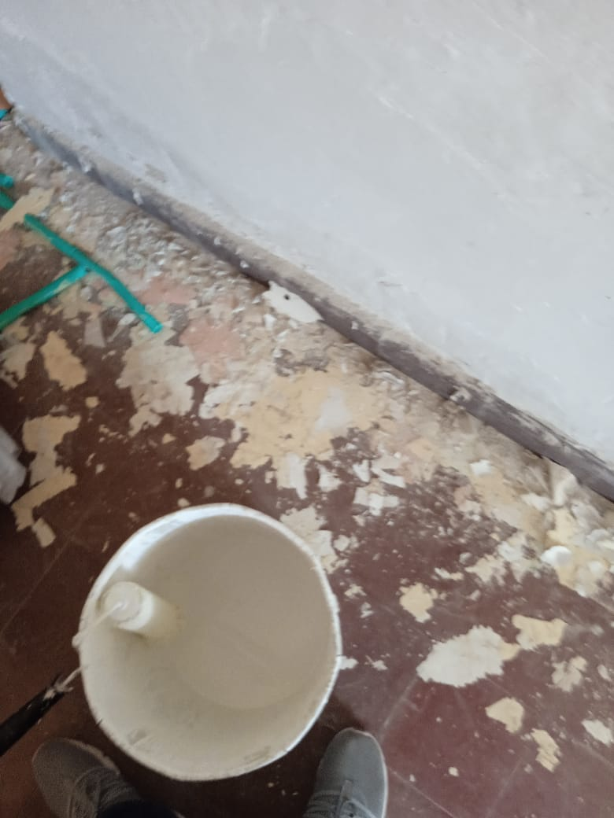 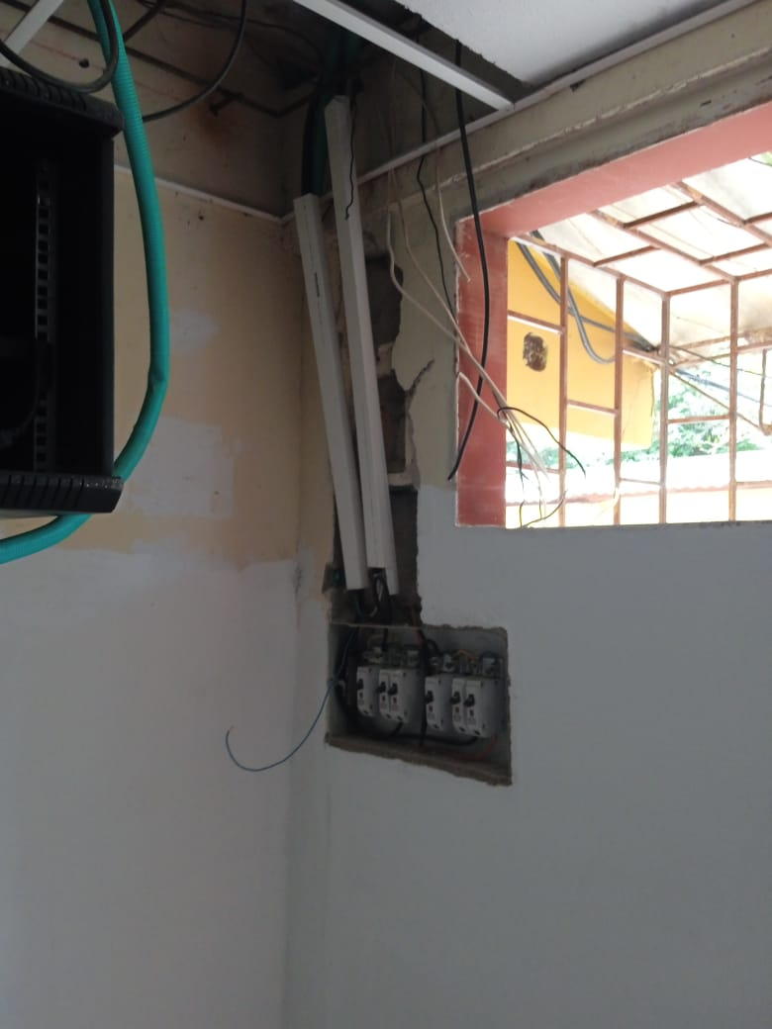

OBSERVACIONES |  |  |  |  |  |  |  | SUPERVISOR
DESCRIPCION |  |  |  | UBICACIÓN | UNIDAD | CANTIDAD | TOTAL

 |  |  |  |  |  |  |  | Firma
 |  |  |  |  |  |  |  | Nombre: | XXXXXXXXX
 |  |  |  |  |  |  |  | Cargo

